상품제안서
애니포트 6IN1 기가랜포트 덱스 PD포트 C타입허브 | 상품코드: S40914

 |  |  |  |  |  |  | 02-713-8555 | www.synergygift.co.kr
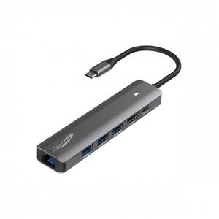

【상세/제작정보】

【인쇄/포장옵션】 | 레이저 / 포장지포장

【공급단가】 | 수량 | 20~ | 50~ | 100~ | 300~ | 500~
*VAT별도 | 단가 | 24,300원 | 22,800원 | 22,200원 | 21,400원 | 21,100원

【상품 URL】 | https://www.synergygift.co.kr:443/src/goods_detail.php?gdno=40914

